Source
 | Leeftijd | Mannen | Vrouwen | Totaal | per 1000
 | 0-4 | 0 | 0 | 0 | 0.00001 | 0 | 0.00001
https://www.vzinfo.nl/osteoporose/leeftijd-en-geslacht | 5-9 | 0 | 0 | 0 | 0.00001 | 10 | 0.00001
 | 10-14 | 0.1 | 0 | 0 | 0.00001 | 20 | 0.00015
 | 15-19 | 0 | 0 | 0 | 0.00001 | 30 | 0.00025
 | 20-24 | 0.1 | 0.2 | 0.1 | 0.0001 | 40 | 0.00045
 | 25-29 | 0.1 | 0.2 | 0.2 | 0.0002 | 50 | 0.0025
 | 30-34 | 0.1 | 0.2 | 0.2 | 0.0002 | 60 | 0.00395
 | 35-39 | 0.2 | 0.4 | 0.3 | 0.0003 | 70 | 0.00575
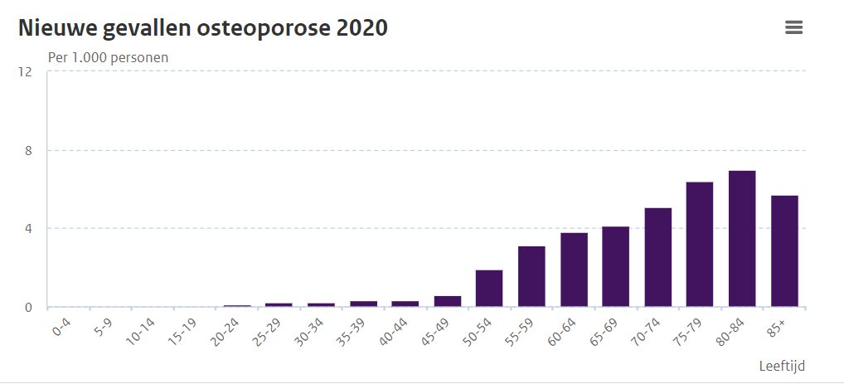
 | 40-44 | 0 | 0.5 | 0.3 | 0.0003 | 80 | 0.00635
 | 45-49 | 0.3 | 0.9 | 0.6 | 0.0006 | 90 | 0.0057
 | 50-54 | 1 | 2.8 | 1.9 | 0.0019
 | 55-59 | 1.4 | 4.7 | 3.1 | 0.0031
 | 60-64 | 1.5 | 6 | 3.8 | 0.0038
 | 65-69 | 1.9 | 6.3 | 4.1 | 0.0041
 | 70-74 | 2.2 | 7.9 | 5.1 | 0.0051
 | 75-79 | 3.3 | 9.2 | 6.4 | 0.0064
 | 80-84 | 3.4 | 9.8 | 7 | 0.007
 | 85+ | 3.3 | 7 | 5.7 | 0.0057
 |  |  |  | 5.15

 |  | 1.9
 |  | 3.05
 |  | 3.75
 |  | 4.1
 |  | 5.05
 |  | 6.25
 |  | 6.6

